Лист1
 | Стоимость 1шт, руб | Колво, шт | Итого стоимость, руб | Ссылка

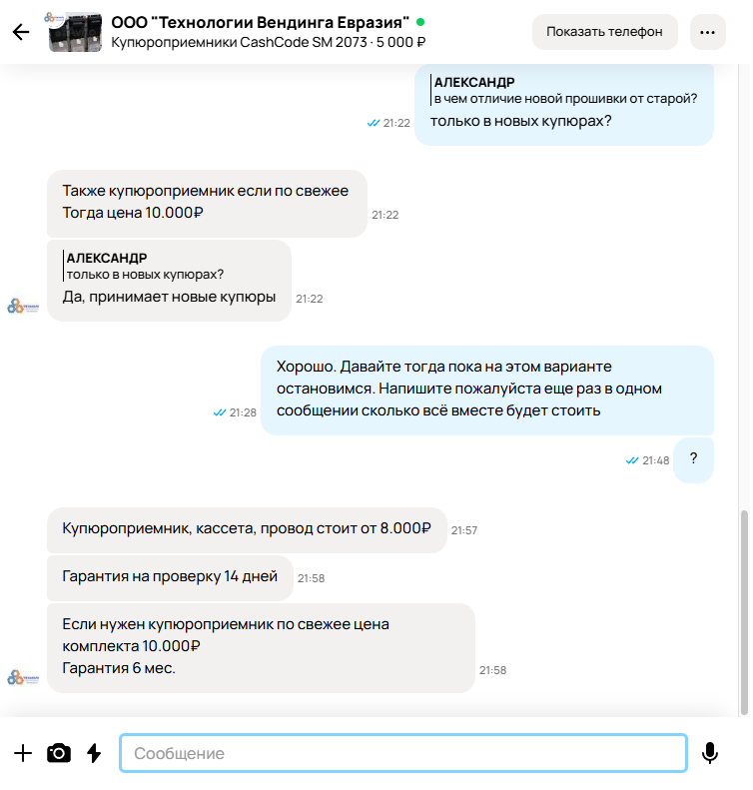
КОМПОНЕНТЫ
Контроллер Arduino NANO V3.0 TYPE-C USB (CH340)/ Плата Ардуино Нано V3.0, пины для пайки | 387.00 ₽ | 1 | 387.00 ₽ | https://www.ozon.ru/product/kontroller-arduino-nano-v3-0-type-c-usb-ch340-plata-arduino-nano-v3-0-piny-dlya-payki-629678259/?asb=zEASx0cbzsjS0L0J0Gs5CQitYGMSirJNfvJimgUvlEo%253D&asb2=ZTLGfKN_D-hZlVpeJnMJ4jmeKfXo7g3vXni3C3jhc16KKUoMkuYA6UOfdvvIoNzNVjnuuDuQmSqmPo7YbqvuLQ&avtc=1&avte=4&avts=1733242224&keywords=ардуино+нано
Антивандальная кнопка включения ХРОМ с ЗЕЛЁНОЙ подсветкой без фиксации 19мм 12-24 вольт + РАЗЪЁМ | 332.00 ₽ | 1 | 332.00 ₽ | https://www.ozon.ru/product/antivandalnaya-knopka-vklyucheniya-hrom-s-zelenoy-podsvetkoy-bez-fiksatsii-19mm-12-24-volt-razem-1264637289/?from_sku=1264754140&oos_search=false
Символьный LCD дисплей 2004, 20х4 знака, синий, с I2C адаптером | 640.00 ₽ | 1 | 640.00 ₽ | https://www.ozon.ru/product/simvolnyy-lcd-displey-2004-20h4-znaka-siniy-s-i2c-adapterom-650378833/?at=mqtkqEALAcW7RByBtYN7XmxCxQE6ZRtEqB5KrfpV9V7z&keywords=lcd+2004+i2c
1шт. MG995 Сервопривод 180град/Напряжение 4,8 - 7,2 В/Ampertok Tower Pro MG995/UNLEPLANT/ (Arduino)-1шт. | 495.00 ₽ | 1 | 495.00 ₽ | https://www.ozon.ru/product/1sht-mg995-servoprivod-180grad-napryazhenie-4-8-7-2-v-ampertok-tower-pro-mg995-unleplant-1197851514/
Блок питания 12v 3a (12в 3а) стабилизированный. Штекер 5,5 х 2,5. Для камер видеонаблюдения, светодиодных лент. (Procon: PCP-12300) | 483.00 ₽ | 1 | 483.00 ₽ | https://www.ozon.ru/product/blok-pitaniya-12v-3a-12v-3a-stabilizirovannyy-shteker-5-5-h-2-5-dlya-kamer-354226243/?at=RltyXKQX7cQnvOlxcMBvLZpI7R3ApPf2rvY27UqOWQ33&keywords=блок+питания+12v+3a
Купюроприемники CashCode SM 2073 ООО "Технологии Вендинга Евразия" (купюроприемник, прошивка) | 8,000.00 ₽ | 1 | 8,000.00 ₽
Прошивка купюроприемника CashCode SM 2073 ООО "Технологии Вендинга Евразия" на новые купюры | 2,000.00 ₽ | 1 | 2,000.00 ₽
Ультразвуковой датчик расстояния Ардуино HC-SR04 | 199.00 ₽ | 1 | 199.00 ₽ | https://www.ozon.ru/product/ultrazvukovoy-datchik-rasstoyaniya-arduino-hc-sr04-848773311/?at=NOtwpvE5EcJQ24OkHV1NoWGs6OmjvCJgm90ZTy5gGD7&keywords=hc-sr04
Расходные материалы | 100.00 ₽ | 1 | 100.00 ₽

УСЛУГИ
Сборка, спайка, отладка работы устройства | 8,500.00 ₽ | 1 | 8,500.00 ₽
Программа, прошивка устройства | 7,500.00 ₽ | 1 | 7,500.00 ₽

 | ИТОГО ЗА 1 УСТРОЙСТВО |  | 28,636.00 ₽

